工程量清单
东明石化集团非生产区域视频监控智能化改造工程量清单 |  |  |  |  |  |  |  |  |  |  | 成本 |  |  | 预报价
编制日期：2026年7月 |  |  |  |  |  |  |  |  |  |  |  |  | 1.229737704
 |  |  |  |  |  |  |  |  |  |  | 成本
序号 | 设备/材料名称 | 品牌/型号 | 主要技术参数 / 规格 | 单位 | 数量 | 性质 | 单价(元) | 合价(元) | 备注 |  | 单价 | 小计
一、前端采集设备
1 | 网络高清枪型摄像机（周界补盲） | 海康威视 DS-2CD2T4HJX-SZBZ | 400万定焦智能筒型网络摄像机 采用深度学习硬件及算法，支持越界侦测，区域入侵侦测，进入区域侦测和离开区域侦测，支持联动声光报警 最高分辨率可达2688 × 1520 @25 fps，在该分辨率下可输出实时图像 支持背光补偿，强光抑制，3D数字降噪，120 dB宽动态 支持ROI感兴趣区域增强编码，支持Smart265/264编码，可根据场景情况自适应调整码率分配，有效节省存储成本 支持萤石平台，海康互联接入 1个内置麦克风，1个内置扬声器，支持双向语音对讲 支持最大256 GB MicroSD/MicroSDHC/MicroSDXC卡本地存储 支持1路报警输入，1路报警输出（报警输出最大支持AC24 V/DC24 V，1 A），1路音频输入，1路音频输出 FWDA4-LS型号支持：DC12 V，100 mA电源输出，可用于拾音器供电 支持白光/红外双补光，红外最远可达50 m，白光最远可达30 m 符合IP66防尘防水设计，可靠性高 支持对运动人脸抓拍和属性分析，支持快速抓拍和优选抓拍两种模式，支持对不同目标进行检测、抓拍，最多同时检测10张人脸 自研观澜编码Lite，省存储，画质稳 传感器类型：1/3" Progressive Scan CMOS 最低照度：彩色：0.005 Lux 宽动态：120 dB 焦距&视场角：4 mm，水平视场角：78.3°，垂直视场角：42.9°，对角视场角：91.2° 6 mm，水平视场角：49.1°，垂直视场角：26.3°，对角视场角：57.2° 8 mm，水平视场角：37.5°，垂直视场角：20.7°，对角视场角：43.3° 补光灯类型：智能补光，可切换白光灯、红外灯 补光距离：红外光最远可达50 m，白光最远可达30 m 防补光过曝：支持 最大图像尺寸：2688 × 1520 视频压缩标准：主码流：H.265/H.264 子码流：H.265/H.264/MJPEG 第三码流：H.265/H.264 网络：1个RJ45 10 M/100 M自适应以太网口 SD卡扩展：内置MicroSD/MicroSDHC/MicroSDXC 插槽，最大支持256 GB 音频：1路输入（Line in）：2芯端子，最大输入幅值：3.3 Vpp，输入阻抗：2.2 kΩ，接口类型：非平衡 1路输出（Line out）：2芯端子，最大输出幅值：3.3 Vpp，输出阻抗：100 Ω，接口类型：非平衡 1个内置麦克风，1个内置扬声器 报警：1路输入，1路输出（报警输出最大支持AC24 V/DC24 V，1 A） 复位：支持 电源输出：DC12 V，100 mA，可用于拾音器供电 智能警戒：区域入侵侦测，越界侦测，进入区域侦测，离开区域侦测（支持人形、车形检测） 产品尺寸：2.8 mm焦距段型号： 182.8 × 92.7 × 87.6 mm 其他焦距段型号： 189.4 × 92.7 × 87.6 mm 设备重量：FWDA4-LS型号：630 g FDWDA4-LS型号：610 g 包装尺寸：235 × 120 × 125 mm 带包装重量：FWDA4-LS型号：830 g FDWDA4-LS型号：810 g 启动及工作温湿度：-30 ℃~60 ℃，湿度小于95%（无凝结） 电流及功耗：DC：12v,0.87A,MAX:10.5W POE：PoE(IEEE 802.3af class 3)，MAX：12W *FWDA4-LS型号支持PoE 供电方式：DC：12 V ± 25%，支持防反接保护 PoE：802.3af，Class 3 *FWDA4-LS型号支持PoE 电源接口类型：Ø5.5 mm圆口 防护：IP66 | 台 | 58 | 新增 |  | 0.00 | 华汪围墙周界补盲 |  | 512 | 29696 |  | 629.63 | 36518.54
2 | 网络高清枪型摄像机（重点部位补盲） | 海康威视 DS-2CD2T4HJX-SZBZ | 400万定焦智能筒型网络摄像机 采用深度学习硬件及算法，支持越界侦测，区域入侵侦测，进入区域侦测和离开区域侦测，支持联动声光报警 最高分辨率可达2688 × 1520 @25 fps，在该分辨率下可输出实时图像 支持背光补偿，强光抑制，3D数字降噪，120 dB宽动态 支持ROI感兴趣区域增强编码，支持Smart265/264编码，可根据场景情况自适应调整码率分配，有效节省存储成本 支持萤石平台，海康互联接入 1个内置麦克风，1个内置扬声器，支持双向语音对讲 支持最大256 GB MicroSD/MicroSDHC/MicroSDXC卡本地存储 支持1路报警输入，1路报警输出（报警输出最大支持AC24 V/DC24 V，1 A），1路音频输入，1路音频输出 FWDA4-LS型号支持：DC12 V，100 mA电源输出，可用于拾音器供电 支持白光/红外双补光，红外最远可达50 m，白光最远可达30 m 符合IP66防尘防水设计，可靠性高 支持对运动人脸抓拍和属性分析，支持快速抓拍和优选抓拍两种模式，支持对不同目标进行检测、抓拍，最多同时检测10张人脸 自研观澜编码Lite，省存储，画质稳 传感器类型：1/3" Progressive Scan CMOS 最低照度：彩色：0.005 Lux 宽动态：120 dB 焦距&视场角：4 mm，水平视场角：78.3°，垂直视场角：42.9°，对角视场角：91.2° 6 mm，水平视场角：49.1°，垂直视场角：26.3°，对角视场角：57.2° 8 mm，水平视场角：37.5°，垂直视场角：20.7°，对角视场角：43.3° 补光灯类型：智能补光，可切换白光灯、红外灯 补光距离：红外光最远可达50 m，白光最远可达30 m 防补光过曝：支持 最大图像尺寸：2688 × 1520 视频压缩标准：主码流：H.265/H.264 子码流：H.265/H.264/MJPEG 第三码流：H.265/H.264 网络：1个RJ45 10 M/100 M自适应以太网口 SD卡扩展：内置MicroSD/MicroSDHC/MicroSDXC 插槽，最大支持256 GB 音频：1路输入（Line in）：2芯端子，最大输入幅值：3.3 Vpp，输入阻抗：2.2 kΩ，接口类型：非平衡 1路输出（Line out）：2芯端子，最大输出幅值：3.3 Vpp，输出阻抗：100 Ω，接口类型：非平衡 1个内置麦克风，1个内置扬声器 报警：1路输入，1路输出（报警输出最大支持AC24 V/DC24 V，1 A） 复位：支持 电源输出：DC12 V，100 mA，可用于拾音器供电 智能警戒：区域入侵侦测，越界侦测，进入区域侦测，离开区域侦测（支持人形、车形检测） 产品尺寸：2.8 mm焦距段型号： 182.8 × 92.7 × 87.6 mm 其他焦距段型号： 189.4 × 92.7 × 87.6 mm 设备重量：FWDA4-LS型号：630 g FDWDA4-LS型号：610 g 包装尺寸：235 × 120 × 125 mm 带包装重量：FWDA4-LS型号：830 g FDWDA4-LS型号：810 g 启动及工作温湿度：-30 ℃~60 ℃，湿度小于95%（无凝结） 电流及功耗：DC：12v,0.87A,MAX:10.5W POE：PoE(IEEE 802.3af class 3)，MAX：12W *FWDA4-LS型号支持PoE 供电方式：DC：12 V ± 25%，支持防反接保护 PoE：802.3af，Class 3 *FWDA4-LS型号支持PoE 电源接口类型：Ø5.5 mm圆口 防护：IP66 | 台 | 3 | 新增 |  | 0.00 | 东明港运围墙/重点设备 |  | 512 | 1536 |  | 629.63 | 1888.89
3 | 宽动态卡口/枪型摄像机（门岗补盲） | 海康威视 DS-2CD224HJX-SZBZ | 海康威视轻智能筒型网络摄像机，支持鳞镜补光、F1.0光圈镜头，夜间成像效果更出色 采用1/1.8"背照式传感器，相比传统摄像机前照式传感器，增加的进光量对图像质量有明显的改善作用，F1.0超大光圈镜头，日夜臻全彩成像 支持智能资源模式：人脸抓拍（默认），Smart事件，热度图，人数统计，道路监控，普通监控 适用于混行道路、重点出入口、园区、路口路段等需要进行人车管理的场景 鳞镜补光：采用隐藏式灯珠设计，通过鳞甲密布排列形成的镜面反射出光，见光不见灯；增加发光面积，降低聚光效果，补光柔和均匀 Smart录像：支持断网续传功能保证录像不丢失，配合Smart NVR/SD卡实现事件录像的智能后检索、分析和浓缩播放，Smart编码：支持低码率、低延时、ROI感兴趣区域增强编码、SVC自适应编码技术，支持Smart265编码 系统功能：支持开放型网络视频接口、ISAPI、GB/T28181和E-HOME协议接入；支持三码流技术，支持同时20路取流；支持萤石平台接入 宽动态：支持宽动态范围达120 dB，适合逆光环境监控 图像相关：支持400万像素 @60 fps实时帧率，图像更流畅；支持透雾，电子防抖，并具有多种白平衡模式，适合各种场景需求 安全服务：支持三级用户权限管理，支持授权的用户和密码，支持IP地址过滤 接口功能：内置MicroSD/MicroSDHC/MicroSDXC插槽，最大支持512 GB；支持10 M/100 M自适应网口；支持一对报警输入输出 支持电量检测：支持设备功耗检测，支持设备功耗报表展示，报表类型支持日报表和周报表（默认日报表，单位瓦时（Wh）） Smart事件模式：徘徊侦测，人员聚集侦测，快速运动侦测，停车侦测，物品拿取侦测，物品遗留侦测，场景变更侦测，音频陡升侦测，音频陡降侦测，音频有无侦测，虚焦侦测，支持联动声光预警 传感器类型：1/1.8" Progressive Scan CMOS 最低照度：彩色：0.0005 Lux @（F1.0，AGC ON），0 Lux with Light 宽动态：120 dB 焦距&视场角：2.8 mm：水平视场角：105.7°，垂直视场角：57.3°，对角视场角：124.9° 4 mm：水平视场角：88.7°，垂直视场角：44.7°，对角视场角：107.5° 6 mm：水平视场角：54.8°，垂直视场角：29.2°，对角视场角：64.2° 8 mm：水平视场角：40.7°，垂直视场角：22.9°，对角视场角：46.6° 补光灯类型：鳞镜补光，暖白光，4颗灯珠 补光距离：白光：普通监控：最远可达30 m，人脸抓拍/识别：最远可达5 m 防补光过曝：支持防补光过曝开启和关闭，开启下支持自动和手动，手动支持根据距离等级控制补光灯亮度 最大图像尺寸：2560 × 1440 视频压缩标准：H.265/H.264/MJPEG 网络：1个RJ45 10 M/100 M自适应以太网口 SD卡扩展：内置MicroSD/MicroSDHC/MicroSDXC 插槽，最大支持512 GB 音频：1路输入（Line in），1路输出（Line out），2个内置麦克风，1个内置扬声器 报警：1路输入，1路输出（报警输入支持开关量，报警输出最大支持DC12 V，30 mA） RS-485：1个RS-485接口，半双工模式，支持自适应HIKVISION，PELCO-P和PELCO-D协议 复位：支持 电源输出：支持DC12 V，100 mA 接口类型：外甩线 产品尺寸：180.3 × 99.2 × 94 mm 包装尺寸：315 × 137 × 141 mm 设备重量：750 g 带包装重量：1080 g 存储温湿度：-30 °C~60 °C，湿度小于95%（无凝结） 启动和工作温湿度：-30 °C~60 °C，湿度小于95%（无凝结） 电流及功耗：DC：12 V，1.1 A，最大功耗：13.2 W PoE：802.3at，42.5 V~57 V，0.35 A~0.26 A，最大功耗：14.7 W 供电方式：DC：12 V ± 20%，支持防反接保护 PoE：802.3at，Type 2，Class 4 电源接口类型：3芯电源接口 线缆长度：35 cm 防护：IP67 | 台 | 41 | 新增 |  | 0.00 | 润华实业各门岗 |  | 250 | 10250 |  | 307.43 | 12604.63
4 | 网络摄像机（老旧更换） | 海康威视 DS-2CD224HJX-SZBZ | 全彩级高灵敏度传感器，F1.0超大光圈镜头，提供更清晰的视频流输入 海康自研AI ISP图像处理引擎，影像随场景自适应，夜视效果随时在线 最高分辨率可达2560 × 1440 @25 fps，在该分辨率下可输出实时图像 内置麦克风&扬声器，喊话对讲全兼顾 人/车目标分类，报警精准减打扰 支持背光补偿，强光抑制，3D数字降噪，120 dB宽动态适应不同监控环境 海康自研超级智能编码，省存储，画质稳 支持柔光灯补光，照射距离最远可达30 m 符合IP67防尘防水设计，可靠性高 在大模型的加持下，对人、机动车等高价值目标进行解析，通过ROI分割技术，分离前景目标与背景区域，前景采用常规编码保障细节完整，背景实施高效压缩降低存储占用，兼顾画质与效率 传感器类型：1/1.8" Progressive Scan CMOS 最低照度：彩色：0.0005 Lux 宽动态：120 dB 焦距&视场角：2.8 mm，水平视场角：105.7°，垂直视场角：57.2°，对角视场角：124.5° 4 mm，水平视场角：88.7°，垂直视场角：44.7°，对角视场角：107.5° 6 mm，水平视场角：55.2°，垂直视场角：29.3°，对角视场角：64.6° 8 mm，水平视场角：38.8°，垂直视场角：21.1°，对角视场角：45.2° 补光距离：最远可达30 m 防补光过曝：支持 补光灯类型：柔光灯 最大图像尺寸：2560 × 1440 视频压缩标准：主码流：H.265/H.264，支持超级智能编码 子码流：H.265/H.264/MJPEG 第三码流：H.265/H.264 音频：支持1个内置麦克风 支持1个内置扬声器 网络：1个RJ45 10 M/100 M自适应以太网口 恢复出厂设置：支持客户端或浏览器恢复 启动和工作温湿度：-30 °C~60 °C，湿度小于95%（无凝结） 供电方式：DC：12 V ± 25%，支持防反接保护 PoE：IEEE 802.3af，CLASS 3 电流及功耗：DC：12 V，0.75 A，最大功耗：9 W PoE：IEEE 802.3af，CLASS 3，最大功耗：10.5W 电源接口类型：Ø5.5 mm圆口 产品尺寸：2.8 mm焦距段型号： 182.8 × 92.7 × 87.6 mm 其他焦距段型号： 189.4 × 92.7 × 87.6 mm 包装尺寸：235 × 120 × 125 mm 设备重量：575 g 带包装重量：705 g 防护：IP67 | 台 | 44 | 新增 |  | 0.00 | 各区域老旧点位，以勘查为准（观澜算法） |  | 420 | 18480 |  | 516.49 | 22725.56
前端摄像机小计 |  |  |  | 台 | 146 |  |  |  |  |  |  | 0
二、智能分析设备
5 | AI边缘算力分析服务器 | 海康威视 iDS-8664NX-I9/X | 2U机架9盘位存算一体边缘计算主机，内置2颗AI引擎 存储：9×SATA（可满配16TB），支持热插拔及RAID0/1/5/6/10+全局热备 网络2×千兆RJ45；视频2×HDMI+2×VGA；报警16入4出；RS-232/485 接入64路H.264/H.265，最大解码32×1080P，输入带宽384Mbps 智能模式6选1：目标识别/周界防范/周界大模型二次分析/视频结构化/以图搜图/高空抛物 智能文搜：开放式语义检索、秒级响应 周界防范：单引擎12路2MP，支持大模型二次分析 视频结构化：人/车/非机动车抓拍、车牌识别与车牌库报警 | 台 | 9 | 新增 |  | 0.00 | 承载193路AI分析，按24路/台配置含20%余量 | 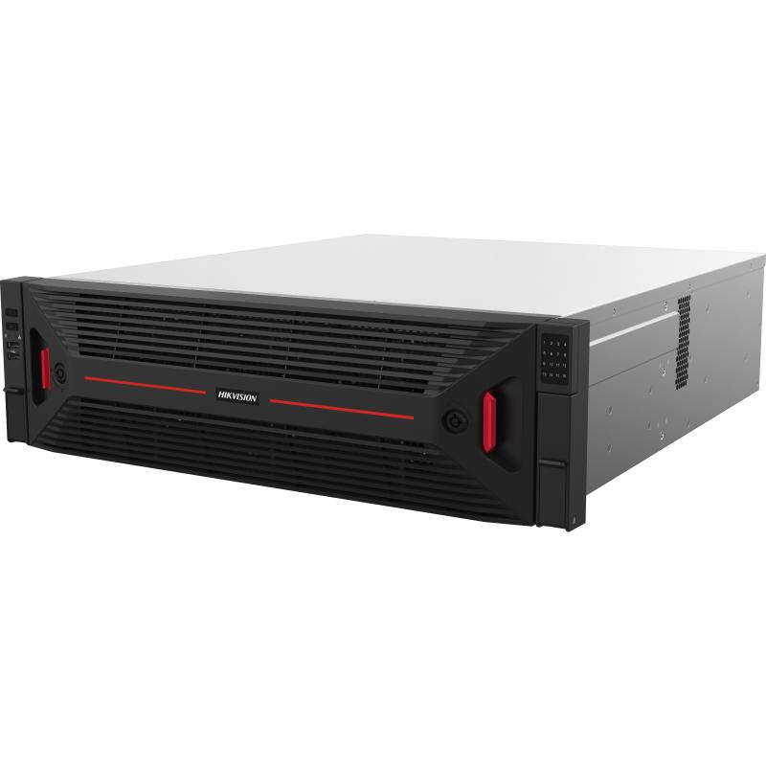 | 10725 | 96525 |  | 13188.94 | 118700.46
6 | AI行为分析算法授权 | 海康威视 （随服务器/按路授权） | 周界入侵、越线报警等行为分析算法，按路授权，报警统一接入平台 | 路 | 193 | 新增 |  | 0.00 | 对应需AI升级摄像机193台 |  |  | 0
三、平台与软件
7 | 平台服务器 | 海康威视 DS-VM22R-CL/R2 | 2U双路机架服务器，2颗海光C86（3350）处理器，≥8核、主频≥3.0GHz 内存64G DDR4（8插槽，最大可扩至1TB） 系统盘2×600G 10K SAS（RAID1），前置最多12×3.5"热插拔盘 配SAS_HBA阵列卡（RAID0/1/10），最多4个PCIE插槽 网口2×千兆板载+2×千兆PCIE，可选配2×万兆 550W（1+1）铂金冗余电源；1个IPMI管理口 | 台 | 4 | 新增 |  | 0.00 | ISC平台服务器3台，运维平台服务器1台（全新采购，不利旧） |  | 30016 | 120064 |  | 36911.81 | 147647.24
8 | 视频及报警接入授权 | 海康威视 （软件授权） | 视频+报警接入授权，新增≥3000路，含扩展余量 | 路 | 3000 | 新增 |  | 0.00 | 全新采购，不利旧 |  | 30 | 90000 |  | 36.89 | 110670
9 | 时钟同步服务器（NTP） | （待选型） | NTP/GPS·北斗统一授时，为管理平台、NVR及前端设备提供统一时间基准，保证录像与报警时序一致，满足等保要求 | 台 | 1 | 新增 |  | 0.00 | 新增，规格以深化设计为准 |  | 6500 | 6500 |  | 7993.3 | 7993.3
四、存储设备
10 | 网络硬盘录像机（32路） | 海康威视 DS-8632NX-K9/Pro | 2U机架9盘位嵌入式NVR（可满配12TB） 接入32路H.264/H.265，最大解码24×1080P 输入带宽256Mbps/输出160Mbps 网络2×千兆，视频2×HDMI+2×VGA 内置AI，支持以文搜图/以图搜图（各32路）、目标识别 报警16入9出，RS-232/485，eSATA扩展 | 台 | 19 | 新增 |  | 0.00 | 满足90天录像，预留10%余量；不含硬盘 | 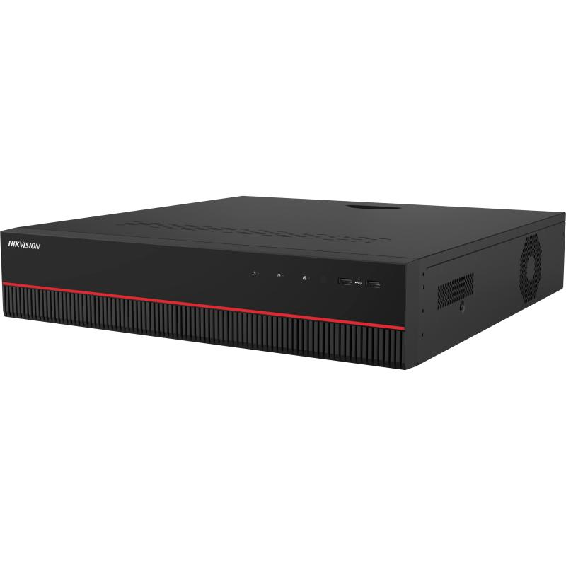 | 3575 | 67925 |  | 4396.31 | 83529.89
11 | 网络硬盘录像机（64路） | 海康威视 DS-8664NX-I16/Pro | 3U机架16盘位嵌入式NVR（可满配20TB） 接入64路H.264/H.265，最大解码48×1080P 输入带宽512Mbps（开RAID为256）/输出256Mbps 支持RAID0/1/5/6/10+全局热备（与智能应用互斥） 内置AI，支持以文搜图/以图搜图（各64路）、目标识别 网络2×千兆，视频3×HDMI+2×VGA | 台 | 8 | 新增 |  | 0.00 | 满足90天录像，预留10%余量；不含硬盘 | 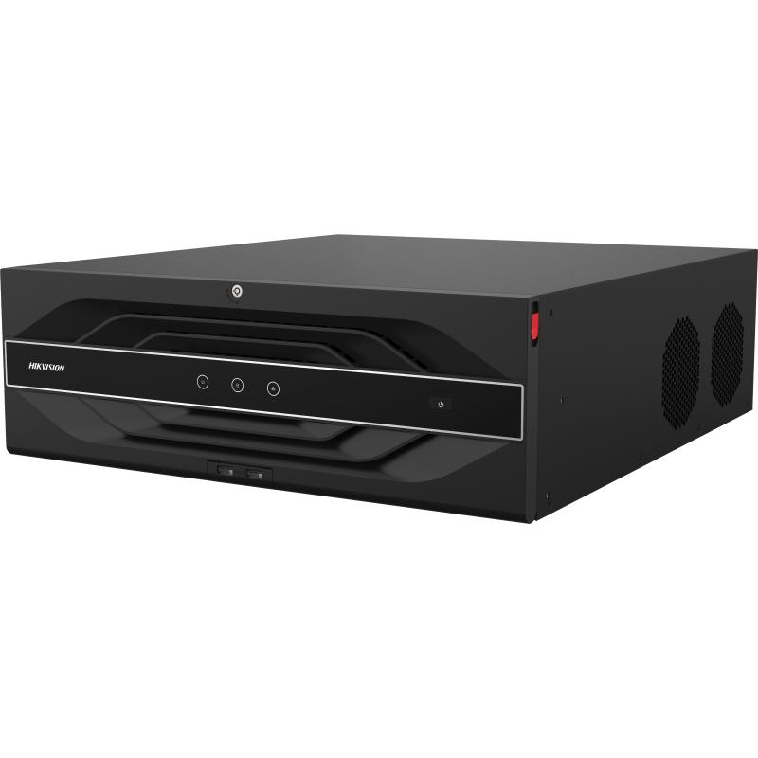 | 6875 | 55000 |  | 8454.45 | 67635.6
12 | 监控级硬盘 | 海康威视 （企业级监控硬盘） | 企业级监控级硬盘，配合上述NVR满足全域90天录像，配合H.265智能压缩；单盘容量以深化设计为准 | 个 | 250 | 新增 |  | 0.00 | 配套NVR，容量以勘查为准 |  | 2480 | 620000 |  | 3049.75 | 762437.5
五、网络传输设备
13 | 48口全万兆光三层网管交换机 | 华为 S6730-S48X6Q-V2 | S6730-S48X6Q-V2(48个万兆SFP+,6个40GE QSFP28,可选license升级到6个100GE QSFP28,含双电源) | 台 | 2 | 新增 |  | 0.00 | 集团监控专网核心，双机热备 |  | 16174.8 | 32349.6 |  | 19890.76 | 39781.52
14 | 24千兆电/4万兆光交换机（园区汇聚） | 华为 S5735-S24T4XE-V2 | S5735-S24T4XE-V2(24个10/100/1000BASE-T以太网端口,4个万兆SFP+,2个12GE堆叠口,含双电源) | 台 | 35 | 新增 |  | 0.00 | 对应30余个独立监控室/二级单位 |  | 4240.99 | 148434.65 |  | 5215.31 | 182535.85
15 | 4口接入交换机（POE） | 华为 （待选型） | 2光4电POE接入交换机，万兆光上联，用于新增/更换前端接入及边缘设备 | 台 | 58 | 新增 |  | 0.00 |  |  | 650 | 37700 |  | 799.33 | 46361.14
16 | 无线网桥 | （待选型） | 3KM无线传输网桥，用于不便布线点位 | 对 | 10 | 新增 |  | 0.00 |  |  | 550 | 5500 |  | 676.36 | 6763.6
17 | 万兆光模块（SFP+） | 海康威视 HK-SFP+-10G-10-1310-DF | 光模块-SFP+-10G-单模模块(1310nm,40km,LC) | 只 | 160 | 新增 |  | 0.00 | 主干及汇聚上联 |  | 80 | 12800 | 原厂价格2916，oem80 | 98.38 | 15740.8
18 | 室外单模光缆（GYTA/GYTS） | （12芯单模） | 室外铠装单模光缆，用于未联通二级公司到集团监控网的联通，复用为主、新布为辅（12芯单模） | 米 | 8000 | 新增 |  | 0.00 | 复用为主、新布为辅，以线路勘查为准 |  | 5 | 40000 |  | 6.15 | 49200
19 | 光缆熔接/尾纤/光纤配线架 | — | 含熔接、尾纤、ODF配线架及跳纤等 | 项 | 1 | 新增 |  | 0.00 | 配合光缆联通 |  | 15000 | 15000 |  | 18446.07 | 18446.07
20 | 下一代防火墙 | 奇安信 NSG2000-TE40P | 网络层吞吐量7G，并发连接≥350万，每秒新建连接数7万， 标准1U机箱，单电源，标准配置板载6个10/100/1000M自适应电、2个SFP插槽，另有2个扩展插槽，1个Console口， 含一年硬件维保服务。1年病毒防护特征库升级服务，1年入侵防御特征库升级服务 | 台 | 1 | 新增 |  | 0.00 | 监控平台安全边界 |  | 32000 | 32000 |  | 39351.61 | 39351.61
六、监控中心及大屏
21 | 监控操作台（多联坐席） | 定制 | 多联监控操作台，含理线、承重与人体工学设计 | 套 | 1 | 新增 | 值班坐席，暂估6联 |  |  |  | 7200 | 7200 |  | 8854.11 | 8854.11
22 | LCD无边液晶拼接单元 | 海康威视 DS-D2A461LR | 46寸D-LED液晶拼接单元，物理拼缝0.88mm 分辨率1920×1080@60Hz，亮度500cd/㎡，对比度1000:1 可视角178°，支持24小时连续工作 支持HDMI/DVI输入、U盘多媒体播放、背光分区调光 红外遥控/快捷面板/串口统一控制 | 台 | 18 | 新增 |  | 0.00 | 居中LED两侧、左右各6块，46寸超窄边(3.5mm拼缝) | 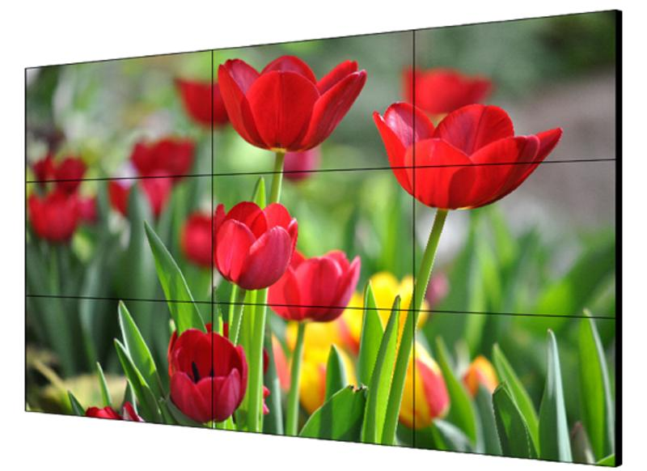 | 7800 | 140400 |  | 9591.95 | 172655.1
23 | LCD拼接屏支架 | 海康威视 DP-D2X46XXX-1X1-Q1-AW-Q0.6-ZF | 46寸气动前维护壁挂支架，可前维护、快速安装 优质冷轧钢SPCC，静电喷塑涂层>60μm 适合5行10列以内拼接，需承重墙且墙面平整 | 台 | 18 | 新增 |  | 0.00 | 前维护壁挂 |  | 800 | 14400 |  | 983.79 | 17708.22
24 | 视频解码矩阵 | （新增配置） | 视频解码矩阵，用于大屏解码上墙，按需扩展解码板卡（支持100路以上上墙） | 台 | 1 | 新增 |  | 0.00 | 大屏上墙解码 |  | 28600 | 28600 |  | 35170.5 | 35170.5
25 | 客户端工作站 | 海康威视 DS-AXF142P/W10E/ShowOS | 图形工作站（参考H610标底参数），双屏 C/S+B/S架构，浏览器统一管理显示屏/中控/拼控/KVM/配电柜等 网页/客户端/APP（安卓/鸿蒙/iOS/Windows）三端实时同步 支持远程操控播控主机与大屏内容调度，多分辨率抓屏/编码 支持网页/程序/图片/视频/PPT/Word/Excel/PDF等窗口拖放布局 可查看播控屏分辨率、主机名、在离线及内存等状态 | 台 | 2 | 新增 |  | 0.00 | 图形工作站，双屏 | 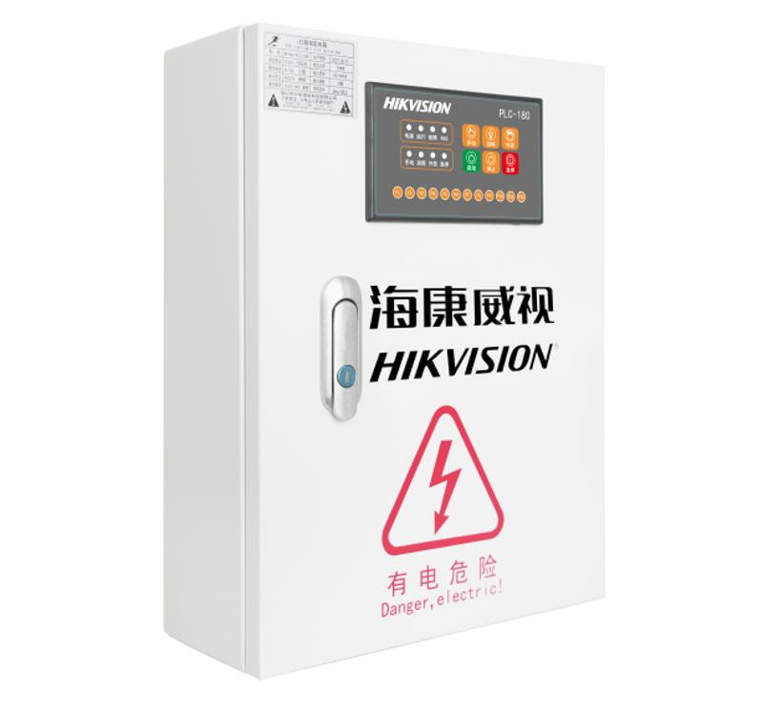 | 12025 | 24050 |  | 14787.6 | 29575.2
26 | 42U机柜 | （42U 800×800mm） | 42U 800×800mm 标准机柜 | 台 | 2 | 新增 |  | 0.00 |  |  | 2300 | 4600 |  | 2828.4 | 5656.8
七、辅材与施工
27 | 摄像机支架/立杆/防水箱/电源 | — | 配合新增及更换点位安装的支架、立杆、防水盒、电源适配等 | 套 | 146 | 新增 |  | 0.00 | 配合146个点位 |  | 630 | 91980 |  | 774.73 | 113110.58
28 | 综合布线 | （CAT6） | CAT6 | 米 | 12500 | 新增 |  | 0.00 | 以现场为准 |  | 2.9 | 36250 |  | 3.57 | 44625
29 | PVC管 | （PVC20） | PVC20 穿线管及敷设 | 米 | 10000 | 新增 |  | 0.00 |  |  | 2.5 | 25000 |  | 3.07 | 30700
30 | 安装、接入与系统调试 | — | 前端安装、平台接入级联、AI与存储调试、网络割接与联调 | 项 | 1 | 新增 |  | 0.00 | 含分区割接、不停业务 |  | 80000 | 80000 |  | 98379.02 | 98379.02
八、服务 |  |  |  |  |  |  |  |  |  |  |  |  |  | 0 | 0
31 | IP与线路规划 | — | 按数智中心规划范围与规则，编制并实施《IP与线路规划表》，协助排查各二级公司IP并指出整改项 | 项 | 1 | 新增 |  | 0.00 | 投标方负责实施 |  | 15000 | 15000 |  | 18446.07 | 18446.07
32 | 系统联调测试与验收 | — | 整体联调、性能压测（≥100路上墙）、试运行与竣工验收，交付竣工资料 | 项 | 1 | 新增 |  | 0.00 |  |  | 10000 | 10000 |  | 12297.38 | 12297.38
33 | 培训 | — | 面向监控值班、数智中心管理员、各单位维保人员的分层培训 | 项 | 1 | 新增 |  | 0.00 | 含操作与运维手册 |  | 5000 | 5000 |  | 6148.69 | 6148.69
34 | 质保与运维服务 | — | 1年免费质保，7×24报障响应，平台版本与AI算法升级 | 项 | 1 | 新增 |  | 0.00 | 质保期可按合同延长 |  | 5000 | 5000 |  | 6148.69 | 6148.69
合 计（元） |  |  |  |  |  |  |  | 0.00 |  |  |  | 1,927,240.25 |  |  | 2,370,007.56
 |  |  |  |  |  |  |  |  |  |  | 1.25 | 2409050.3125
 |  |  |  |  |  |  |  |  |  |  | 1.229737704 | 2370000

